상품제안서
CB 주방 세제 펌핑 디스펜서 수세미 받침 CAH139 | 상품코드: F22726

 |  |  |  |  |  |  | 02-412-0044 | www.easy1.co.kr
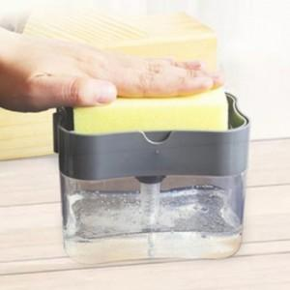

【상세/제작정보】

【인쇄/포장옵션】 | 실크 / 포장지포장

【공급단가】 | 수량 | 150~ | 300~ | 500~ | 1,000~ | 3,000~
*VAT별도 | 단가 | 3,080원 | 2,970원 | 2,860원 | 2,750원 | 2,640원

【상품 URL】 | https://dev.easy1.co.kr:443/src/goods_detail.php?gdno=22726

